Sheet1
序号 | 页数 | 更正项 | 更正前 | 更正后
1 | P5 | 一．投标邀请函-（七）投标及开标、定标时间、地点 | 投标截止时间（网上投标截止时间苏采云投标客户端投标）：2026年5月28日9:30，投标截止时间后的投标文件恕不接受。 开标时间：2026年5月28日9:30 | 投标截止时间（网上投标截止时间苏采云投标客户端投标）：2026年6月12日9:30，投标截止时间后的投标文件恕不接受。 开标时间：2026年6月12日9:30
2 | P29 | 二、技术部分-序号第17项 油式旋片真空泵1 | 2.型号：抽气量330m³/h/台，功率6.0KW （4）机组性能符合GB50751-2012,《医用气体工程技术规范要求》,系统流量应符合GB/T3853-2017容积式压缩机标准规定。 | 2、型号：抽气量≥300m³/h/台，功率≥6.0KW （4）机组性能符合GB50751-2012,《医用气体工程技术规范要求》。
3 | P30 | 二、技术部分-序号第32项 油式旋片真空泵2 | （4）机组性能符合GB50751-2012,《医用气体工程技术规范要求》,系统流量应符合GB/T3853-2017容积式压缩机标准规定。 | （4）机组性能符合GB50751-2012,《医用气体工程技术规范要求》。
4 | P48 | 三、项目要求和有关说明-（七）、其他要求 | / | 增加：9、本采购清单中设备部分所列举的技术参数为基本参数要求，满足或优于清单中参数均可，各投标人应综合考虑该部分报价，结算时不得以设备更新换代或拟用设备不满足清单要求为由进行调整。
5 | 图纸 | 医气-01 设计说明 | YY/T 0186-1994 医用中心吸引系统通用技术条件 YY/T 0187-1994 医用中心供氧系统通用技术条件 | GB/T44059.1-2024 《医用气体管道系统 第1部分：压缩医用气体和真空用管道系统》
6 | 图纸 | 医气-01 设计说明 | 2、大楼负压系统采用2台处理量为330m3/h的油润式真空泵 | 2、大楼负压系统采用2台处理量为≥300m3/h的油润式真空泵。
7 | 图纸 | 医气-20 医疗综合楼负压机房流程、控制原理图 | 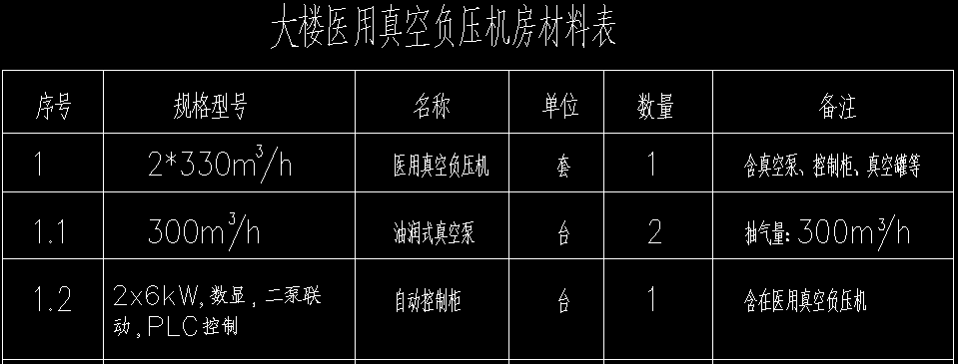 | 